Навигация по каталогу
Каталог продукции |  |  |  | Реквизиты
Подсказка: для того чтобы открыть нужную категорию нажмите на название или вкладку
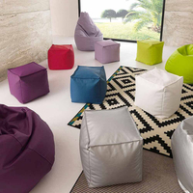 | 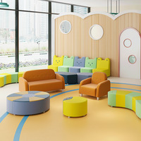 | 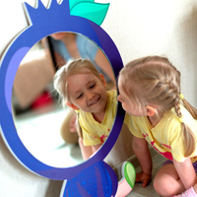 | 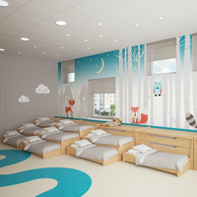 | Общество с ограниченной ответственностью «Адвентер» 188802, ЛО, г.Выборг, ул. Данилова, д.15 корп.1, оф.248 Тел. 8 800 550 13 14 эл.почта: info@adventer.su Сайт: www.adventer.su ИНН: 4704097388 КПП: 470401001 ОГРН: 1154704001264 ОКПО: 23384032 ОКАТО: 41417000000 ОКВЭД: 46.49, 73.11 ОКОГУ: 4210014 ОКТМО: 41615101001 Расчетный счет: 40702810555390000762 Кор. счет: 30101810500000000653 БИК: 044030653 Банк: Северо-Западный банк ПАО Сбербанк г. Санкт-Петербург Упрощенная система налогообложения – без НДС.
ЗАСЫПНАЯ МЕБЕЛЬ | МЯГКАЯ МЕБЕЛЬ | ЗЕРКАЛА | КРОВАТИ
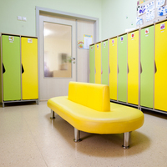 | 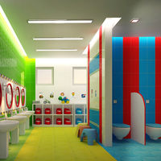 | 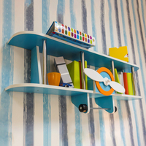 | 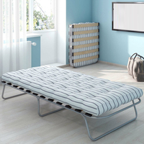
МЕБЕЛЬ ДЛЯ РАЗДЕВАЛОК/АКСЕССУАРЫ | МЕБЕЛЬ ДЛЯ ТУАЛЕТНЫХ КОМНАТ/ХОЗЯЙСТВЕННЫЕ ШКАФЫ | ПОЛКИ ПОДВЕСНЫЕ И ПОДСТАВКИ ДЛЯ ПОДЕЛОК | РАСКЛАДУШКИ
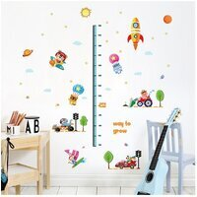 | 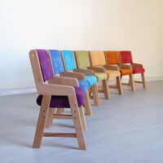 | 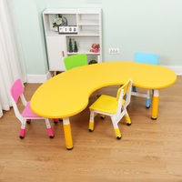 | 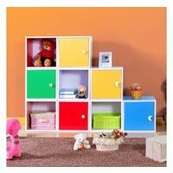
РОСТОМЕРЫ | СТУЛЬЯ, ТАБУРЕТЫ, СКАМЕЙКИ | СТОЛЫ ДЛЯ ДЕТСКОГО САДА | ШКАФЫ, СТЕНКИ, СТЕЛЛАЖИ
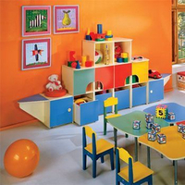 | 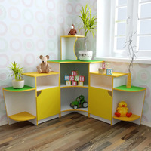
МЕБЕЛЬ ИГРОВАЯ | УГОЛКИ ПРИРОДЫ

ЗАСЫПНАЯ МЕБЕЛЬ
<= НА ГЛАВНУЮ |  | ЗАСЫПНАЯ МЕБЕЛЬ
Подсказка: для того чтобы открыть позицию на сайте нажмите на наименование/фото товара
ЗАСЫПНАЯ МЕБЕЛЬ ИЗ ТКАНИ
№ | Фото | Наименование | Артикул | Описание | Цена
1 | 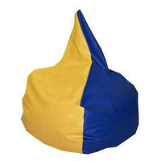 | Кресло для релаксации Капля | 060-ВТ |  | 3380 ₽
2 | 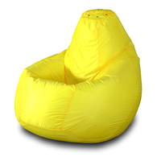 | Кресло-мешок "Груша" | id458410-ПФ |  | 3150 ₽
ЗАСЫПНАЯ МЕБЕЛЬ ИЗ ВИНИЛИСКОЖИ, КОЖЗАМА
№ | Фото | Наименование | Артикул | Описание | Цена
1 | 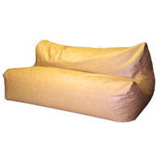 | Диван 2-х местный для релаксации | 054-ВТ |  | 10000 ₽
2 | 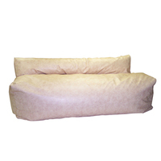 | Диван 3-х местный для релаксации из двух частей | 055-ВТ |  | 13610 ₽

МЯГКАЯ МЕБЕЛЬ
<= НА ГЛАВНУЮ |  | МЯГКАЯ МЕБЕЛЬ
Подсказка: для того чтобы открыть позицию на сайте нажмите на наименование/фото товара
МЯГКИЕ ДИВАНЫ И БАНКЕТКИ
№ | Фото | Наименование | Артикул | Описание | Цена
1 | 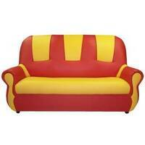 | Диван Добрый гном | 1013/2-ВТ |  | 10230 ₽
2 | 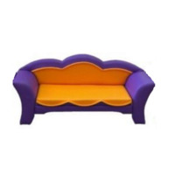 | Диван "Лилия" | НМ30-ВЛ |  | 10960 ₽
МЯГКИЕ КРЕСЛА И ПУФЫ
№ | Фото | Наименование | Артикул | Описание | Цена
1 | 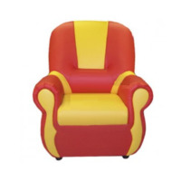 | Кресло Добрый гном | 1012/4-ВТ |  | 5150 ₽
2 | 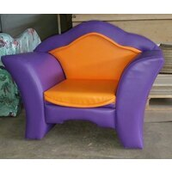 | Кресло "Лилия" | НМ81-ВЛ |  | 13430 ₽
КОМПЛЕКТЫ МЯГКОЙ МЕБЕЛИ
№ | Фото | Наименование | Артикул | Описание | Цена
1 | 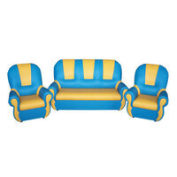 | Комплект мягкой игровой мебели Добрый Гном | 1014/7-ВТ |  | 20110 ₽
2 | 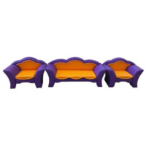 | Комплект "Лилия" (диван + 2 кресла) | НМ29-ВЛ |  | 25650 ₽

ЗЕРКАЛА
<= НА ГЛАВНУЮ |  | ЗЕРКАЛА
Подсказка: для того чтобы открыть позицию на сайте нажмите на наименование/фото товара
ЗЕРКАЛА
№ | Фото | Наименование | Артикул | Описание | Цена
1 | 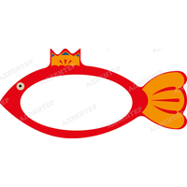 | Зеркало Золотая рыбка | М43-ФД |  | 5290 ₽
2 | 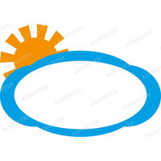 | Зеркало Тучка | М42-ФД |  | 4990 ₽

КРОВАТИ
<= НА ГЛАВНУЮ |  | КРОВАТИ
Подсказка: для того чтобы открыть позицию на сайте нажмите на наименование/фото товара
КРОВАТИ
№ | Фото | Наименование | Артикул | Описание | Цена
1 | 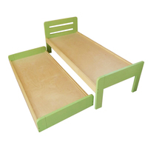 | Кровать детская выкатная | К-002-ФДИ |  | 16100 ₽
2 | 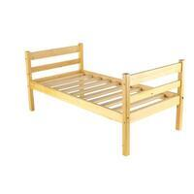 | Кровать детская классическая из массива сосны | 1.02-КИН |  | 3990 ₽

ПОЛКИ ПОДВЕСНЫЕ И ПОДСТАВКИ ДЛЯ
<= НА ГЛАВНУЮ |  | ПОЛКИ ПОДВЕСНЫЕ И ПОДСТАВКИ ДЛЯ ПОДЕЛОК
Подсказка: для того чтобы открыть позицию на сайте нажмите на наименование/фото товара
ПОЛКИ ПОДВЕСНЫЕ И ПОДСТАВКИ ДЛЯ ПОДЕЛОК
№ | Фото | Наименование | Артикул | Описание | Цена
1 | 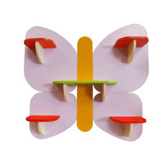 | Декоративный элемент - полка "Бабочка" | 090-ДИМ |  | 4160 ₽
2 | 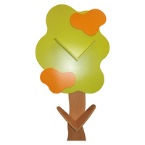 | Декоративный элемент - полка "Дерево" | 091-ДИМ |  | 4460 ₽

РАСКЛАДУШКИ
<= НА ГЛАВНУЮ |  | РАСКЛАДУШКИ
Подсказка: для того чтобы открыть позицию на сайте нажмите на наименование/фото товара
РАСКЛАДУШКИ
№ | Фото | Наименование | Артикул | Описание | Цена
1 | 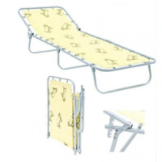 | Кровать раскладная детская 145*65см жесткая | ДК-01-РП |  | 2510 ₽
2 | 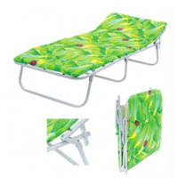 | Кровать раскладная детская 145*65см | ДК-М30-РП |  | 2810 ₽

РОСТОМЕРЫ
<= НА ГЛАВНУЮ |  | РОСТОМЕРЫ
Подсказка: для того чтобы открыть позицию на сайте нажмите на наименование/фото товара
РОСТОМЕРЫ
№ | Фото | Наименование | Артикул | Описание | Цена
1 | 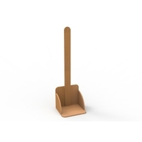 | Ростомер к игровому комплекту Айболит №2 | М108-ВЛ |  | 1730 ₽
2 | 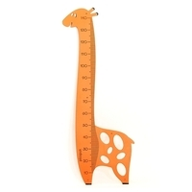 | Ростомер «Жираф» | 212511-Ф |  | 4620 ₽

СТУЛЬЯ, ТАБУРЕТЫ, СКАМЕЙКИ
<= НА ГЛАВНУЮ |  | СТУЛЬЯ, ТАБУРЕТЫ, СКАМЕЙКИ
Подсказка: для того чтобы открыть позицию на сайте нажмите на наименование/фото товара
СТУЛЬЯ, ТАБУРЕТЫ, СКАМЕЙКИ
№ | Фото | Наименование | Артикул | Описание | Цена
1 | 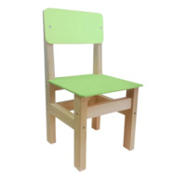 | Стул детский нерегулируемый | С-00л-ТОП-ФДИ |  | 1490 ₽
2 | 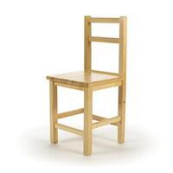 | Стул детский нерегулируемый классический из массива | 2.20-КИН |  | 1320 ₽

СТОЛЫ ДЛЯ ДЕТСКОГО САДА
<= НА ГЛАВНУЮ |  | СТОЛЫ ДЛЯ ДЕТСКОГО САДА
Подсказка: для того чтобы открыть позицию на сайте нажмите на наименование/фото товара
СТОЛЫ ДЛЯ ДЕТСКОГО САДА
№ | Фото | Наименование | Артикул | Описание | Цена
1 | 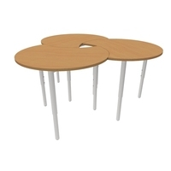 | Стол регулируемый "Капелька" на металлокаркасе | СД36-ВЛ |  | 10380 ₽
2 | 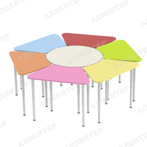 | Комплект регулируемых столов ЦВЕТОЧЕК | 4210-ФД | Комплектация: Стол трапеция: 6 шт; Стол круглый: 1 шт. Размер комплекта: 1650х1650 ммРазмер стола трапеция: 745х439 ммРазмер стола круг: 700х700 мм Регулировка по высоте: от 400 мм до 580 мм (ростовая группа 0-3) Материал: ЛДСП 16 мм; кромка ПВХ 0,4-2 мм; опора телескопическая регулируемая. Общий вес: 70 кгВес стола круг: 11,1 кгВес стола трапеция: 9,2кг Объём: ... м3 | 22450 ₽

ШКАФЫ, СТЕНКИ, СТЕЛЛАЖИ
<= НА ГЛАВНУЮ |  | ШКАФЫ, СТЕНКИ, СТЕЛЛАЖИ
Подсказка: для того чтобы открыть позицию на сайте нажмите на наименование/фото товара
ШКАФЫ, СТЕНКИ, СТЕЛЛАЖИ
№ | Фото | Наименование | Артикул | Описание | Цена
1 | 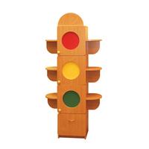 | Стеллаж "Светофор" | СЖ111-ВЛ |  | 8700 ₽
2 | 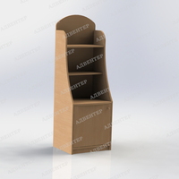 | Уголок дежурного №1 | СЖ03-ВЛ |  | 5370 ₽

МЕБЕЛЬ ИГРОВАЯ
<= НА ГЛАВНУЮ |  | МЕБЕЛЬ ИГРОВАЯ
Подсказка: для того чтобы открыть позицию на сайте нажмите на наименование/фото товара
АКТИВНЫЕ ИГРЫ
№ | Фото | Наименование | Артикул | Описание | Цена
1 | 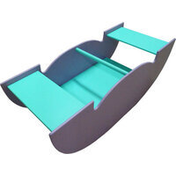 | Мостик-качалка Лодочка | ИИ-128-ФДИ |  | 8700 ₽
2 | 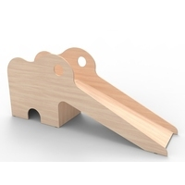 | Горка "Слоненок" | М17-ВЛ |  | 12300 ₽
ДИДАКТИЧЕСКИЕ СТОЛЫ
№ | Фото | Наименование | Артикул | Описание | Цена
1 | 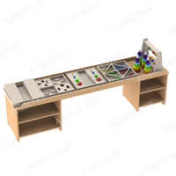 | Стол дидактический | 0924-ФД | Размер: 2000х400х530 мм. Высота бортика: 50 мм. Высота столешницы: 480 мм. Размер полки слева: 518х400х192 мм (2 шт). Размер полки справа: 366х400х192 мм (2 шт). Материал: ЛДСП 16 мм; кромка ПВХ 0,4-2 мм; подпятники. Материал напонения: фанера; бесцветный лак на водной основе; краска на водной основе; металл. Вес без наполнения: 46 кг. Вес наполнения: 3 кг. Объём без наполнения: ... м3 | 5400 ₽
2 | 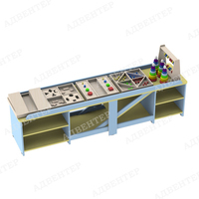 | Стол дидактический 1 | 0928-ФД | Размер: 2000х400х530 мм. Высота бортика: 50 мм. Высота столешницы: 480 мм. Размер полки слева: 518х400х192 мм (2 шт). Размер полки справа: 366х400х192 мм (2 шт). Размер средней секции (ШхГ): 1022х400 мм. Материал: ЛДСП 16 мм; кромка ПВХ 0,4-2 мм; подпятники. Материал напонения: фанера; бесцветный лак на водной основе; краска на водной основе; металл. Вес без наполнения: 46 кг. Вес наполнения: 3 кг. Объём без наполнения: ... м3 | 7330 ₽
ЖЕЛЕЗНОДОРОЖНЫЕ ИГРОВЫЕ СТОЛЫ
№ | Фото | Наименование | Артикул | Описание | Цена
1 | 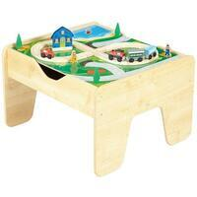 | Стол для железной дороги Кубик | ЖС0001-СС |  | 5400 ₽
2 | 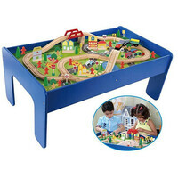 | Стол для железной дороги Классика | ЖС0002БЕЛ-СС |  | 8260 ₽
ЖИЛАЯ КОМНАТА
№ | Фото | Наименование | Артикул | Описание | Цена
1 | 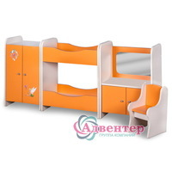 | Игровая зона "Спальня Настенька" | 017-ДИМ |  | 10880 ₽
ТРАНСПОРТ
№ | Фото | Наименование | Артикул | Описание | Цена
1 | 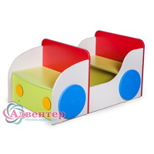 | Игровая зона "Автомобиль" | 001-ДИМ | Игровая зона АВТОМОБИЛЬ. | 6080 ₽
2 | 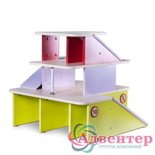 | Игровая зона "Автостоянка" | 002-ДИМ |  | 7730 ₽
КУХНИ
№ | Фото | Наименование | Артикул | Описание | Цена
1 | 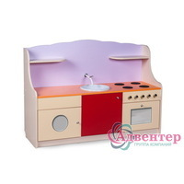 | Игровая зона "Кухня Поваренок" | 007-ДИМ |  | 9300 ₽
2 |  | Игровая зона "Кухня угловая Вкусняшка" | 008-ДИМ |  | 12470 ₽
МАСТЕРСКИЕ
№ | Фото | Наименование | Артикул | Описание | Цена
1 |  | Уголок мастера "Умелые ручки" | М59-ВЛ |  | 6950 ₽
2 |  | Игровая зона "Мастерская" | 100-ДИМ |  | 5840 ₽
КАБИНЕТ ДОКТОРА
№ | Фото | Наименование | Артикул | Описание | Цена
1 |  | Игровая зона КАБИНЕТ ДОКТОРА | 4178-ФД | Размер: Диванчик: 1000х520х450 мм сиденье: 968х488 мм; высота от пола до сиденья: 230 мм; высота спинки: 220 мм. Стул: 300х300х340 мм Стол: 620х360х580 мм столешница: 620х344 мм; высота от пола до столешницы: 580 мм; настройка: 620х180х590мм. Полка-приставка: 360х360х580 мм Материал: ЛДСП 16 мм; кромка ПВХ 0,4-2 мм; подпятники. Вес: 57 кг Объём: ... м3 | 11180 ₽
2 |  | Игровая зона "Доктор" | 004-ДИМ |  | 8740 ₽
МАГАЗИНЫ И КАФЕ
№ | Фото | Наименование | Артикул | Описание | Цена
1 |  | Игровая зона "Кафе Умка" | 005-ДИМ |  | 10130 ₽
2 |  | Игровая зона "Магазин Карамелька" | 010-ДИМ |  | 8480 ₽
ТЕМАТИЧЕСКИЕ ИГРОВЫЕ ЗОНЫ
№ | Фото | Наименование | Артикул | Описание | Цена
1 |  | Игровая зона "Почта" | 016-ДИМ |  | 6980 ₽
2 |  | Игровая зона "Уголок школьника" | 021-ДИМ |  | 8630 ₽
ПАРИКМАХЕРСКАЯ
№ | Фото | Наименование | Артикул | Описание | Цена
1 |  | Игровая зона "Парикмахерская Локон" | 013-ДИМ |  | 8170 ₽
2 |  | Игровая зона ПАРИКМАХЕРСКАЯ с табуретом | 4186-ФД | Размер: Стол: 800х300х1100 мм Высота от пола до столешницы: 520 мм Табурет: 300х300х340 мм Зеркало: 400х4х500 мм Материал: ЛДСП 16 мм; кромка ПВХ 0,4-2 мм; зеркало; ручка-кнопка; петли накладные; подпятники. Вес: 22 кг Объём: ... м3 | 7310 ₽
ЦЕНТРЫ ВОДЫ И ПЕСКА
№ | Фото | Наименование | Артикул | Описание | Цена
1 |  | Игровая зона "Центр песка и воды" | 022-ДИМ |  | 4460 ₽
2 |  | Стол для экспериментирования 2 | 4012-ФД | Размер: 850х500х600 мм Материал: ЛДСП 16 мм; кромка ПВХ 0,4-2 мм; опора колесная со стопором; тазик пластиковый d300 мм. Вес: 18 кг. Объём: ... м3 | 4390 ₽

УГОЛКИ ПРИРОДЫ
<= НА ГЛАВНУЮ |  | УГОЛКИ ПРИРОДЫ
Подсказка: для того чтобы открыть позицию на сайте нажмите на наименование/фото товара
УГОЛКИ ПРИРОДЫ
№ | Фото | Наименование | Артикул | Описание | Цена
1 |  | Уголок природы "Пчелка" | 052-ДИМ |  | 7730 ₽
2 |  | Уголок природы "Улитка" | 053-ДИМ |  | 9830 ₽

